DB傾向監視
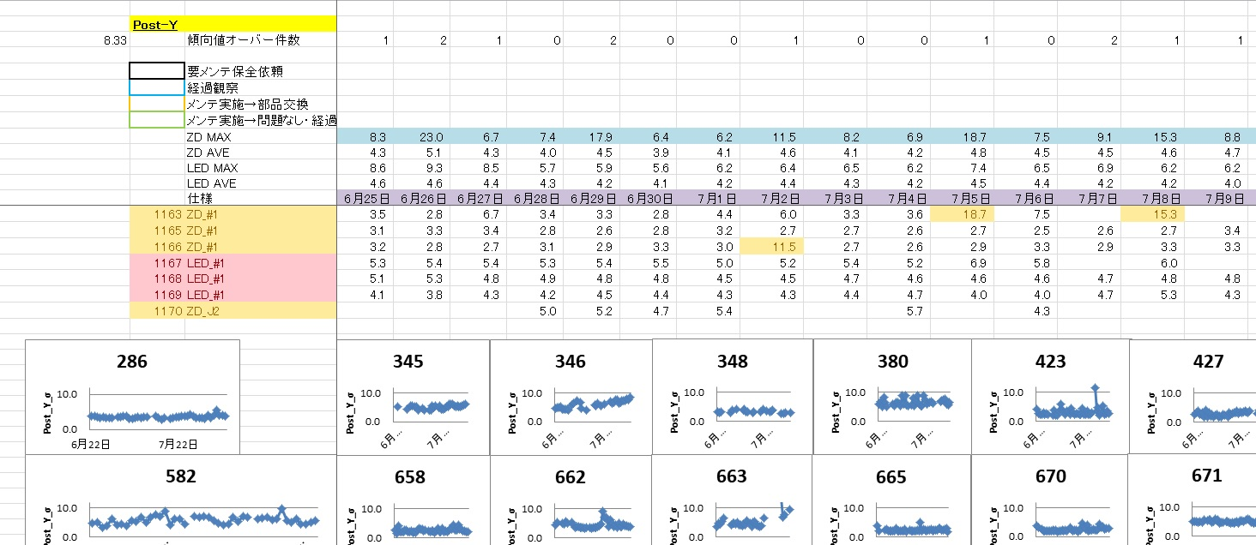

設備号機

全号機の実装精度をグラフ化
縦軸：σ 横軸：日付
本システムで分かること
・号機ごとの実装精度
・ロットごとの実装精度

システム概要
■号機ごとの1日の実装精度をグラフ化して推移を確認
※1日の値は、ロットごとのσの平均値としている

■1ロットごとの実装精度も別シートで記載あり

■規格外のPCS品判定も導入済み

VIP製品への要否
品質にかかわるエラー監視のため、必要

DBエラー監視
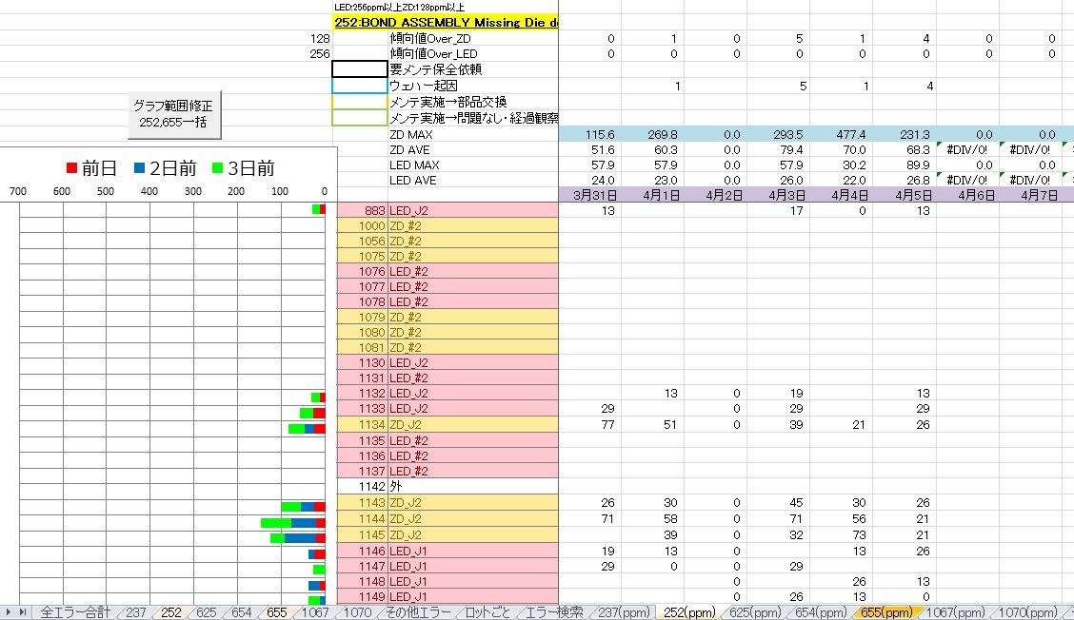

設備号機

号機ごと推移

シート名：エラー番号( 回数)
エラー番号ppm表示
本システムで分かること
・号機ごとのエラー別回数推移
・号機ごとのエラー割合(ppm)

システム概要
■号機ごとの1日の合計エラー回数をグラフ化して推移を確認

■1ロットごとのエラー回数も別シートで記載あり

VIP製品への要否
品質にかかわるエラー監視のため、必要

DB操作ログ監視
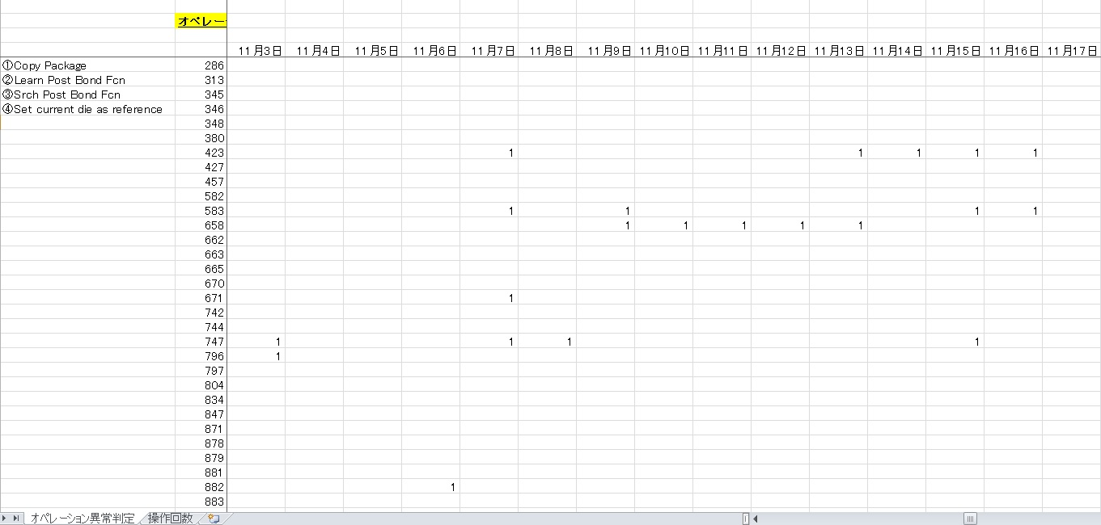

監視オペレーションフロー

異常があったら「1」

設備号機

本システムで分かること
・号機ごと異常操作発生履歴

システム概要
■ダイボンダーの操作ログファイルを対象に、特定操作をした場合に、フローを満たしているかを監視

VIP製品への要否
同様の操作を監視する必要があるなら必要

基板クラック監視
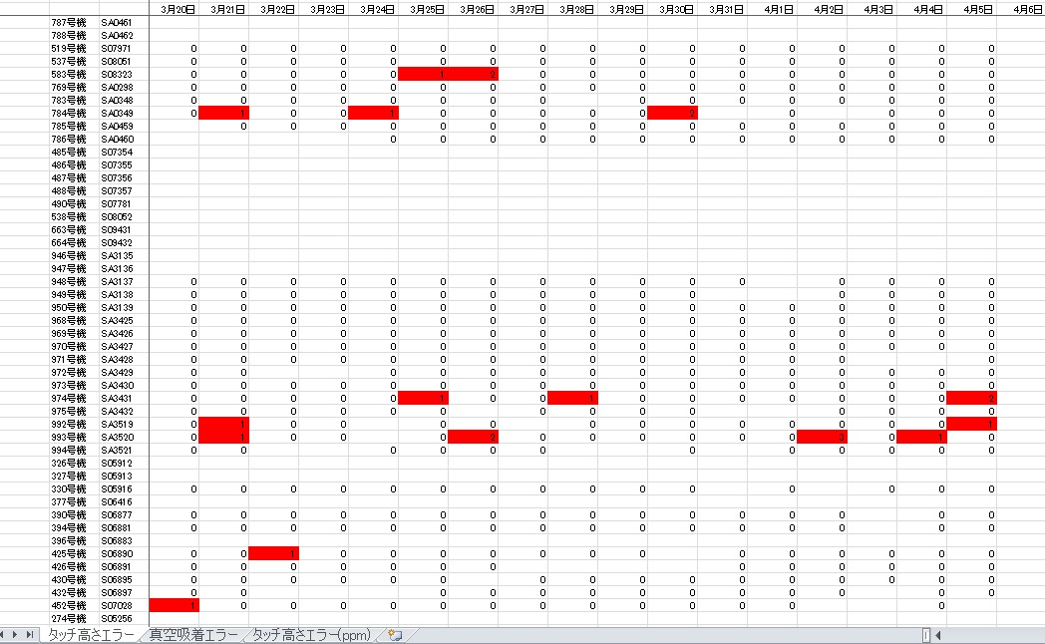

設備号機

発生回数

WBエラー2種類を監視

本システムで分かること
・基板クラックの要因となる2種のエラー発生状況

システム概要
■タッチ高さエラー、真空吸着エラーが号機別に発生しているかを確認

使用データ
WB：MEファイル、MLファイル

VIP製品への要否
品質にかかわるエラー監視のため、必要

WBエラー発生まとめ
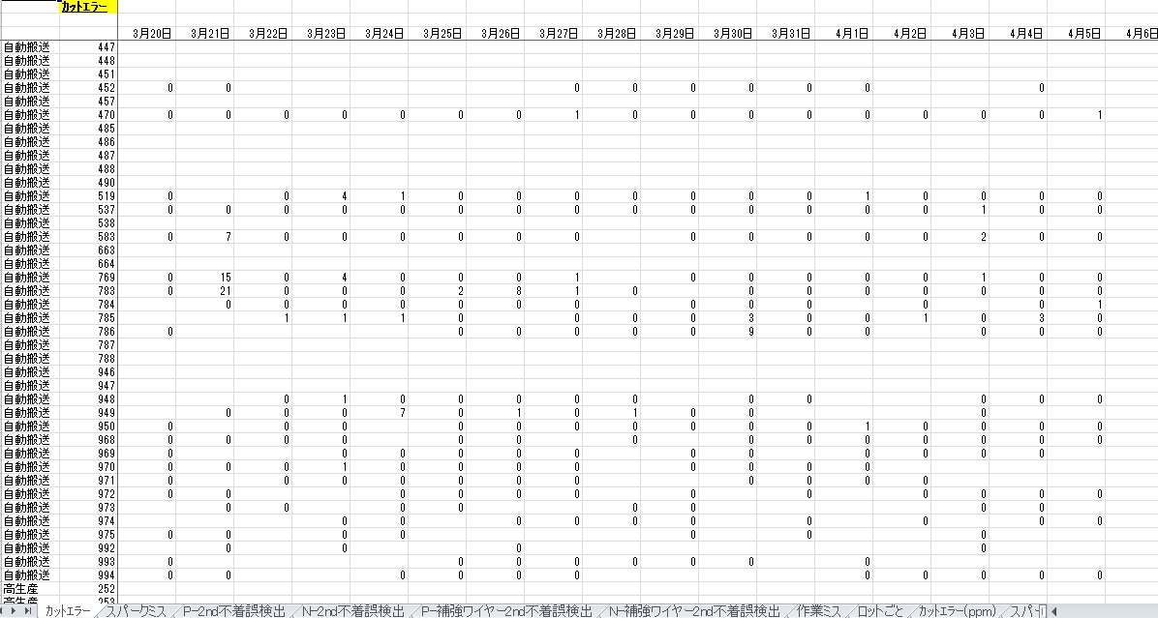

設備号機
発生回数

エラー項目

本システムで分かること
・WBエラー発生状況の一覧

システム概要
■ｶｯﾄｴﾗｰ、スパークミス、不着誤検出、作業ミスのエラーに関して、号機別の発生状況を確認できる

使用データ
ペインターチャート(日亜、NASCAアウトプットデータ)
※ペインターデータでは、ロットごとのデータしか出力されていないため、号機別の一覧表を作るために本集計ソフト作成

VIP製品への要否
日亜独自のペインターチャートを集計するため、不要
※同様にWBエラー監視必要な場合は、別途システム作成が必要

基準電圧監視
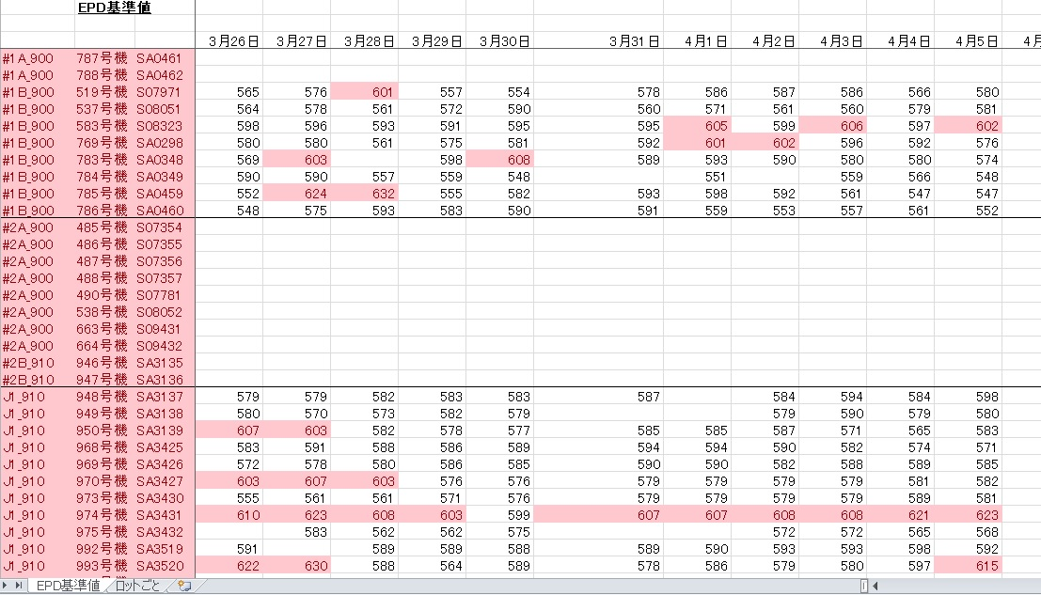
設備号機
基準電圧値

WBエラー2種類を監視

本システムで分かること
・EPDエラー基準値、号機ごとの設定値

システム概要
■EPDエラー基準値を確認することでWBを号機ごとに監視

使用データ
WB：MPファイル

VIP製品への要否
ワイヤーの電圧監視のため、必要

作業時間まとめ
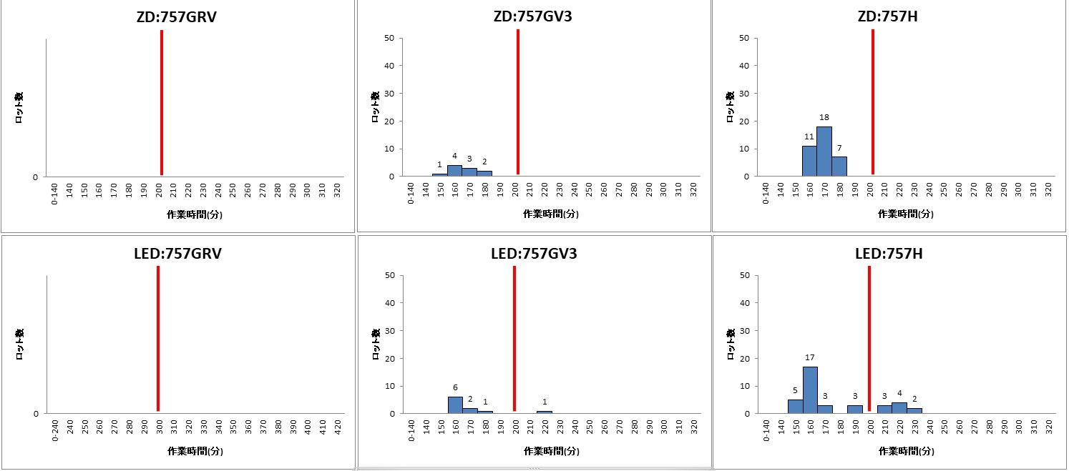
作業工程：品種系統

ロット数

作業時間

本システムで分かること
・作業工程ごとの1ロット投入時間

システム概要
■ZD,LED,WB,MD,DC工程に関して、日ごとのロット作業時間をグラフ化して監視

使用データ
NASCA実績データ

VIP製品への要否
シチズン電子に作業時間をモニターするツールあれば不要

工程実績表作成
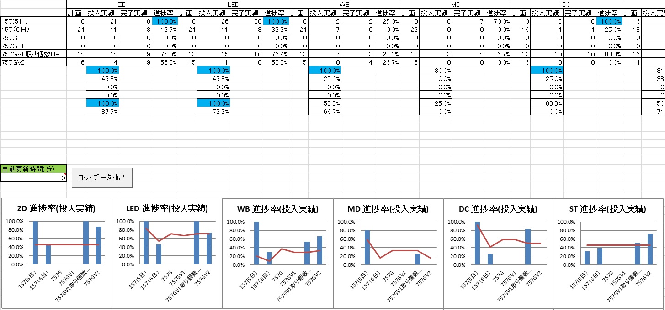

品種Grごとの計画に対する実績表
工程別の締め時間に合わせた進捗

進捗率をグラフ化
棒グラフ(青)が折れ線(赤)を上回っていれば、進捗通り

本システムで分かること
・工程別、品種別の進捗状況(1日)

システム概要
■実績データより投入状況を見える化

使用データ
ARMS実績データ

VIP製品への要否
シチズン生産管理部門で、計画に対する実績を管理するツールあれば不要

生産日報自動化
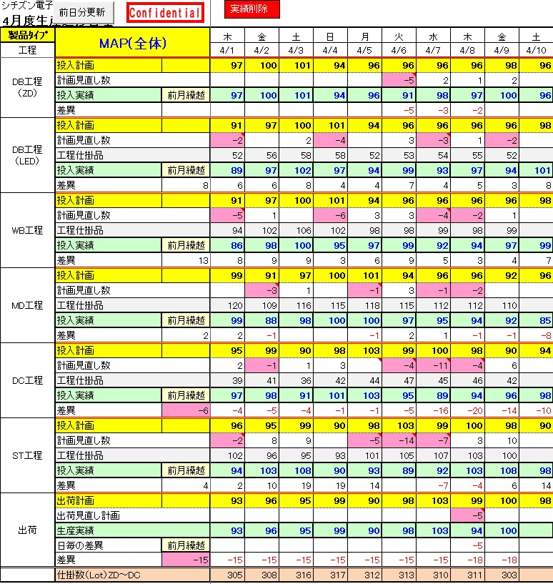

生産計画

生産実績

生産管理部門が作成する
生産日報

本システムで分かること
・工程別生産実績(1日)

システム概要
■ARMS実績データから実績を算出

使用データ
ARMS実績データ

VIP製品への要否
シチズン生産管理部門で、計画に対する実績を管理するツールあれば不要

MAP実績収集
■MAP実績収集システムの使い方説明

本システムはNASCAの生産実績を抽出できるシステムです。
シチズンの実績収集システムがあれば不要の認識

シート1.「実績収集」に関して

データ抽出結果
※実績収集の使い方説明です。

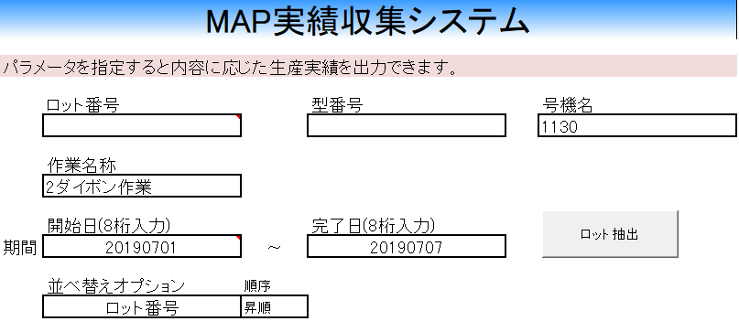

選択式

選択式

選択式

使い方説明
各項目を指定し、そのあとロット抽出ボタンを押すと、条件に応じた実績をN列以降に抽出して表示します。
例： LEDダイボンドの1130号機で、2019年7月1日～2019年7月7日
までの実績を確認したい
→
----------------------------------------------------
号機名：1130 と入力
作業名称： 2ダイボン作業 を選択
開始日：20190701
完了日：20190707
※並べ替えオプションはどの項目でソートしたいかを選択するもの
※指定しない欄は空白で問題ございません。
----------------------------------------------------
上記を入力してロット抽出ボタンを押す
注意点
##################################################################################
・リアルタイムの生産実績を知りたい場合は、ARMSで確認をお願いします。
ARMSからNASCAへ連携がかかったデータのみ閲覧可能です。
##################################################################################
・「型番号」、「作業名称」、「並べ替えオプション」のみ選択式です。
・他の項目は、全て手入力です。
・期間の「開始日」と「完了日」は必ず入力をお願いします。
・開始日と完了日は年、月、日を8桁で入力をお願いします。
・NASCAデータアウトプット開始時期の関係で2018年11月～の実績のみとなります。それ以前のデータを閲覧する場合は、NASCAの利用をお願いします。

シート2.「ロット一括検索」に関して

※ロット一括検索の使い方説明です。

調べたいロットが複数ある場合、以下にまとめて入力するとロット詳細を表示

まず作業工程を選択
※選択式

ロットNoの1行下より連続してロットを入力
その後、複数ロット検索ボタンを押して抽出
※途中空白があると、
空白直前までのロットしか検索しません。

シート3.「ロットトレース」に関して

※ロットトレース機能の使い方に関してです。
①ロット抽出方法の選択
ブレンドロットを子展開したい場合は、
「ブレンドロット⇒アッセンロット」を選択 (※Z⇒Y、Y⇒Lの展開可能)
アッセンロットの含まれているブレンドロットを探したい場合は
「アッセンロット⇒ブレンドロット」を選択

②対象ロット一覧を記載
「B7」より下に連続してロットを記入してください
※「Y」ロットも入力可能です。
①で「Z」ロットを展開したときに、「Y」が含まれていた場合、「Y」ロット全てを展開します。

シート4.「資材検索」に関して

ロット番号入力欄にロットを入力
(1ロットのみ)

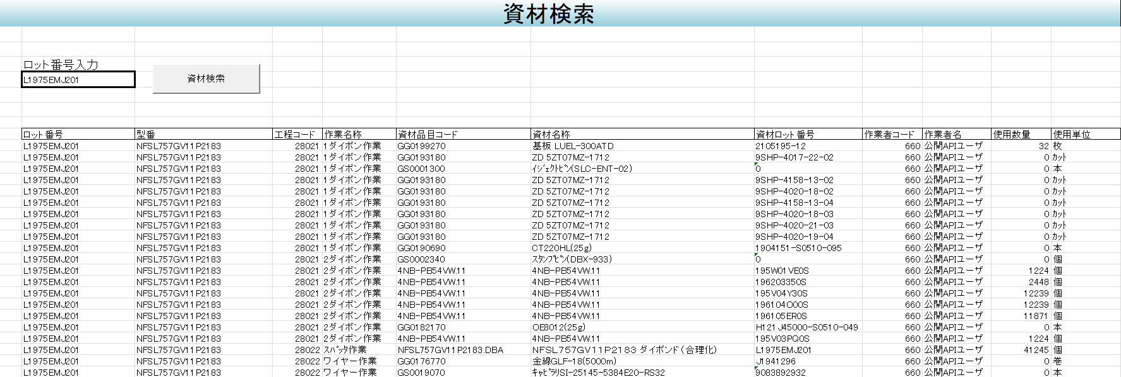

「資材検索」ボタンを押すと、
資材一覧が工程ごと表示される
工程作業順に表示

シート5.「複数ロット資材検索」に関して

資材を調べたい作業工程を選択
※選択式

使用した資材を横に並べてデータ抽出します。
複数ある場合は、横に並んでいきます。

ロット番号の1行下より連続してロットを入力
その後、複数ロット資材検索ボタンを押して抽出
※途中空白があると、
空白直前までのロットしか検索しません。

MD傾向監視
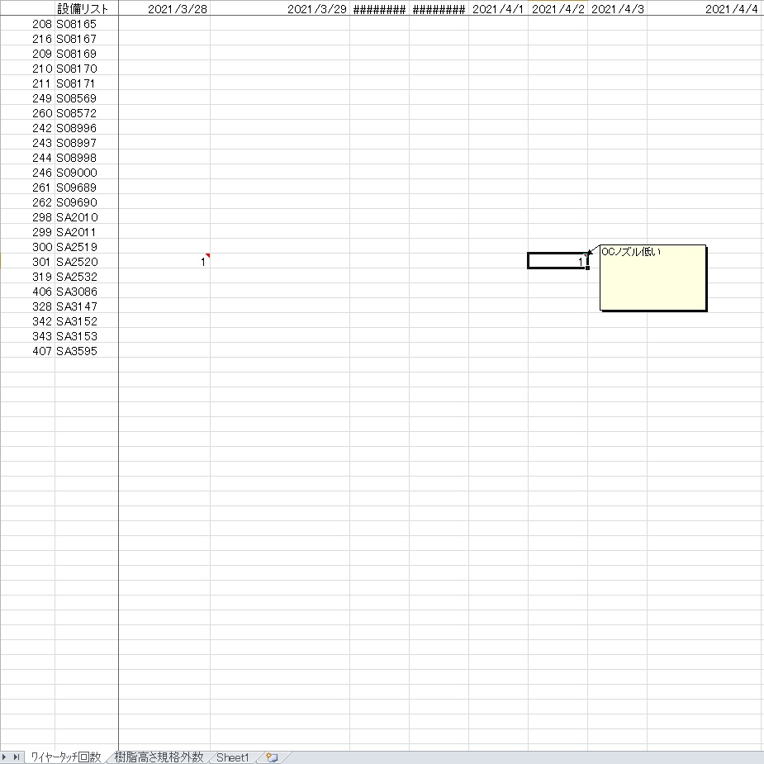

日別、号機別発生回数記録

MD設備リスト

傾向監視する項目

本システムで分かること
・MD設備のエラー発生状況

システム概要
■MD設備のアラーム履歴から監視必要部分のエラー内容を監視

使用データ
MD：設備ログ

VIP製品への要否
モールドで、上記2項目を監視する必要があるか今後確認

PreBondしきい値監視
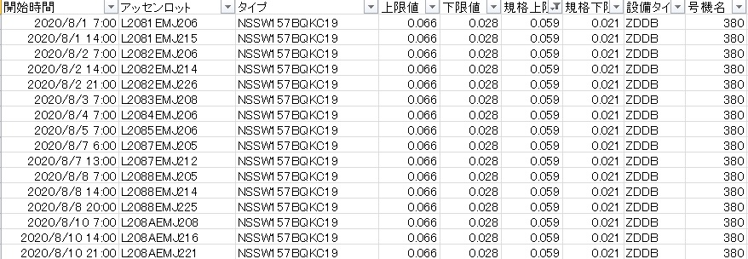

規格値
ロット設定値

本システムで分かること
・ダイボンド(PreBond)に関する、エリア設定閾値が規格通りになっているか確認できる

システム概要
■PreBond設定閾値の監視
※日亜では本閾値の基準が決められており、過去に設定閾値を変更してダイボンダーを運用しており、問題となったために導入

使用データ
ダイボンド：Hファイル

VIP製品への要否
シチズン製品にPreBond Area項目の監視が不要であれば、導入不要。今後、状況を確認したいです。

リアルタイム進捗確認
時間軸(1セル15分)
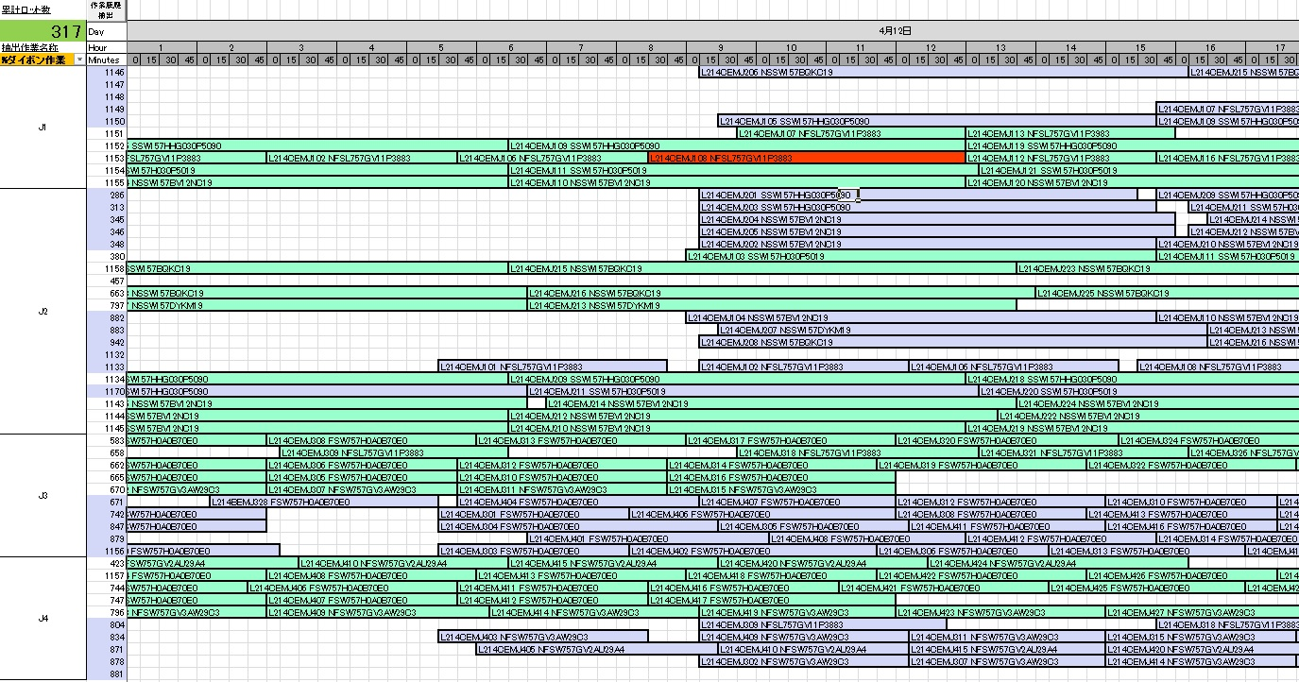

作業時間が長いロットは赤表示

紫：ZD 緑：LED

製造ライン

号機

本システムで分かること
・設備の投入履歴の一覧を確認できる

システム概要
■工程、設備別にリアルタイムに進捗状況を確認できる
画像はダイボンダーに関するシステムで、現在はダイボンド、ワイヤーボンドに対応済

使用データ
ARMS実績データ

VIP製品への要否
リアルタイムな生産進捗システムがあれば不要と考えますが、状況を確認したいです。

光束不良調査
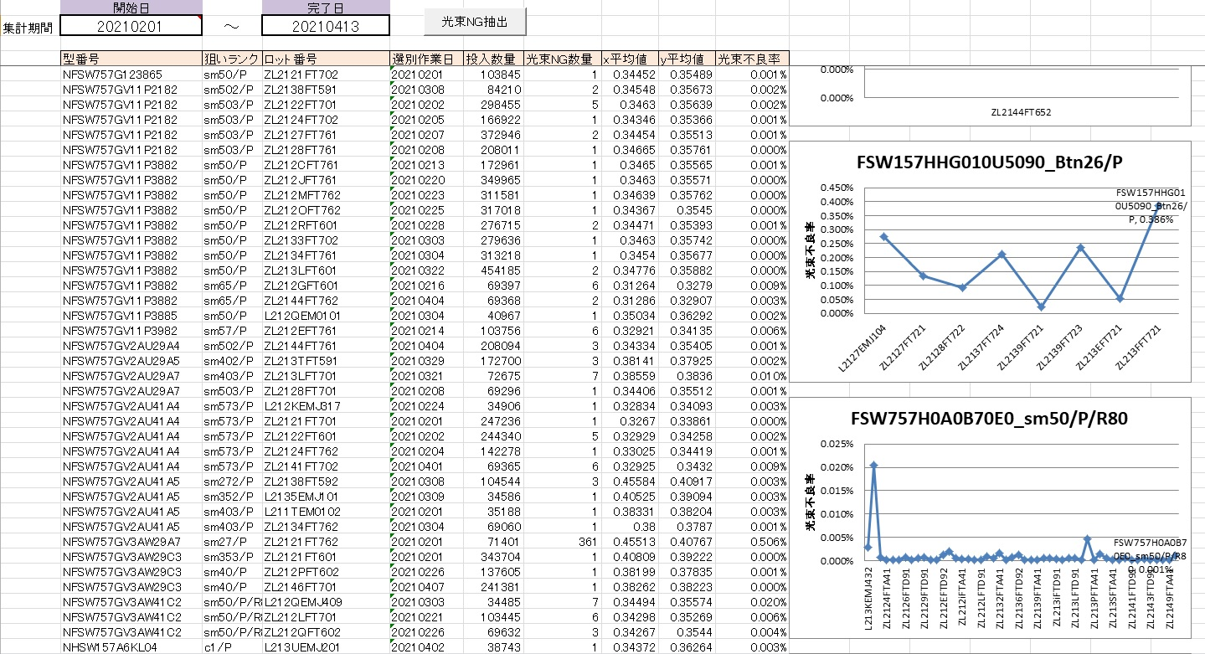

本システムで分かること
・選別工程投入時の光束不良率の推移

システム概要
■集計期間を指定して、選別時の実績データより、品種、狙いランク別のグラフを生成

使用データ
NASCA実績データ

VIP製品への要否
分類工程Pcsがあるため不要と考えます。

